ACCUEIL
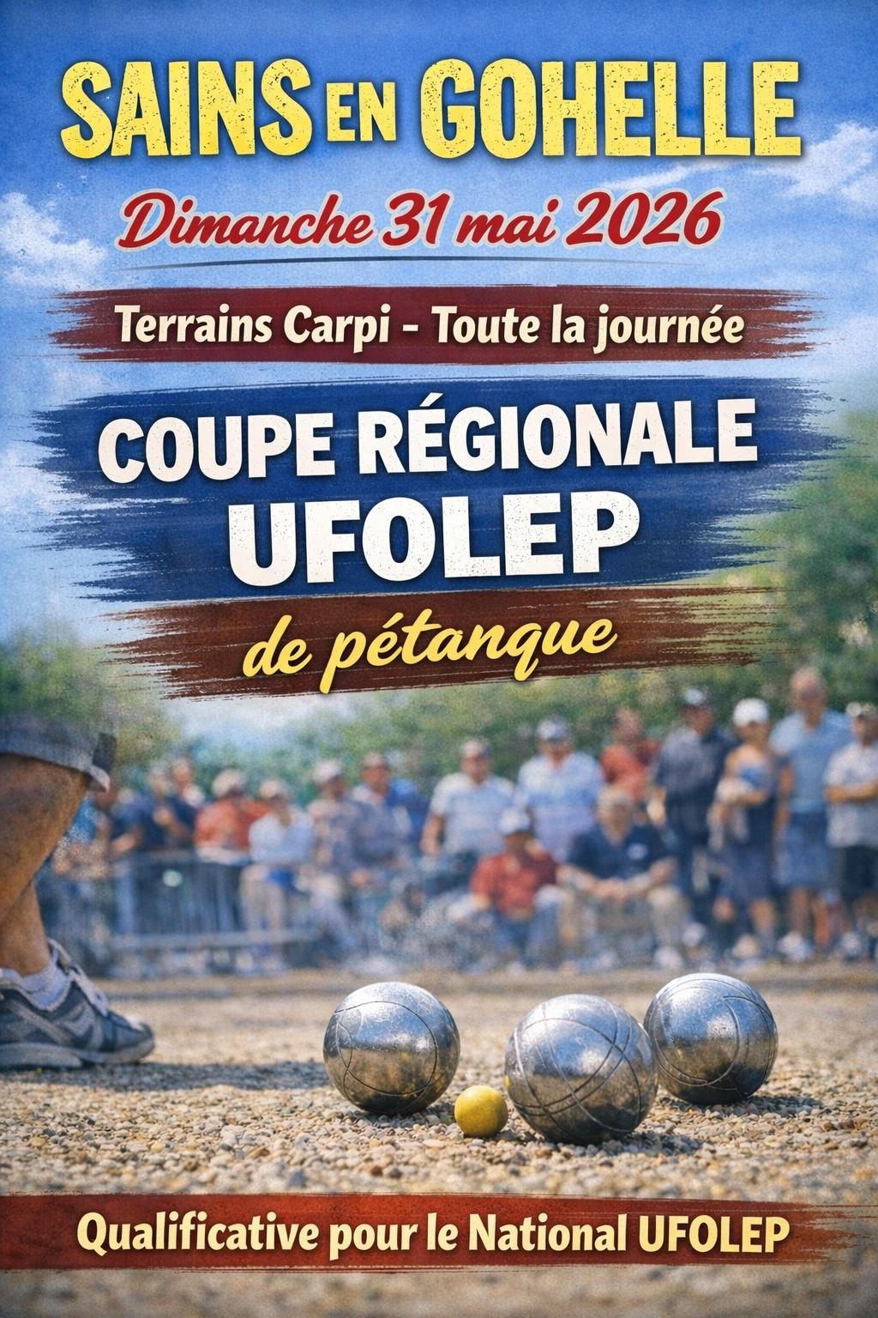

Organisée par
Par la Comission Sportive Régionale UFOLEP Pétanque
UFOLEP Pétanque 62
A Sains en Gohelle
Le 31 MAI 2026
Terrains CARPI RUE DE NORMANDIE

RENCONTRE REGIONALE

DOSSIER D'ENGAGEMENT

REPAS
 |  | Rencontre Régionale

 |  | SaINS EN GOHELLE

Terrains CARPI
Rue de Normandie

8h00 accueil des participants
9h00 Début des compétitions
12h00 repas
14h00 reprise des jeux
 | vers 19h30 '' remise des récompenses''

REPAS
1/2 Poulet - Frites - Salade
Dessert
une boisson au choix
Café

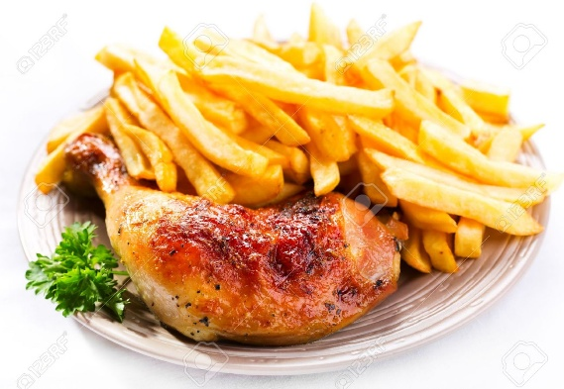

RESERVATIONS
SALLE DES SPORTS

Dimanche 31 Mai 2026

Fiche de réservation des repas

à retourner pour le 20 mai 2026 accompagnée du chèque correspondant

au responsable Roussel Jean Luc 122 rue Yves Montand 62114 Sains en Gohelle
A L'ordre de ( pétanque sainsoise)

Le Club de : .................................................................

Réserve ..................................... repas
à 15 €
Soit .................................... €
Le repas comprend :
- le plat,
- une boisson au choix,
- le dessert,
- Café

Une enveloppe avec les tickets repas pour
l’ensemble du club vous sera remise à votre
présentation à la table de marque
à retourner pour le 20 mai 2026 accompagnée du chèque correspondant

au responsable Roussel Jean Luc 122 rue Yves Montand 62114 Sains en Gohelle
A L'ordre de ( pétanque sainsoise)

REGLEMENT 1
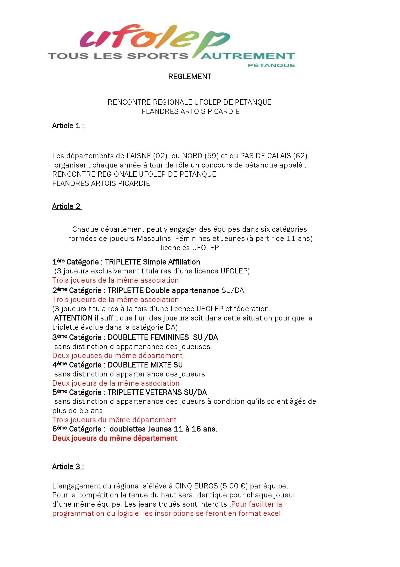

REGLEMENT 2
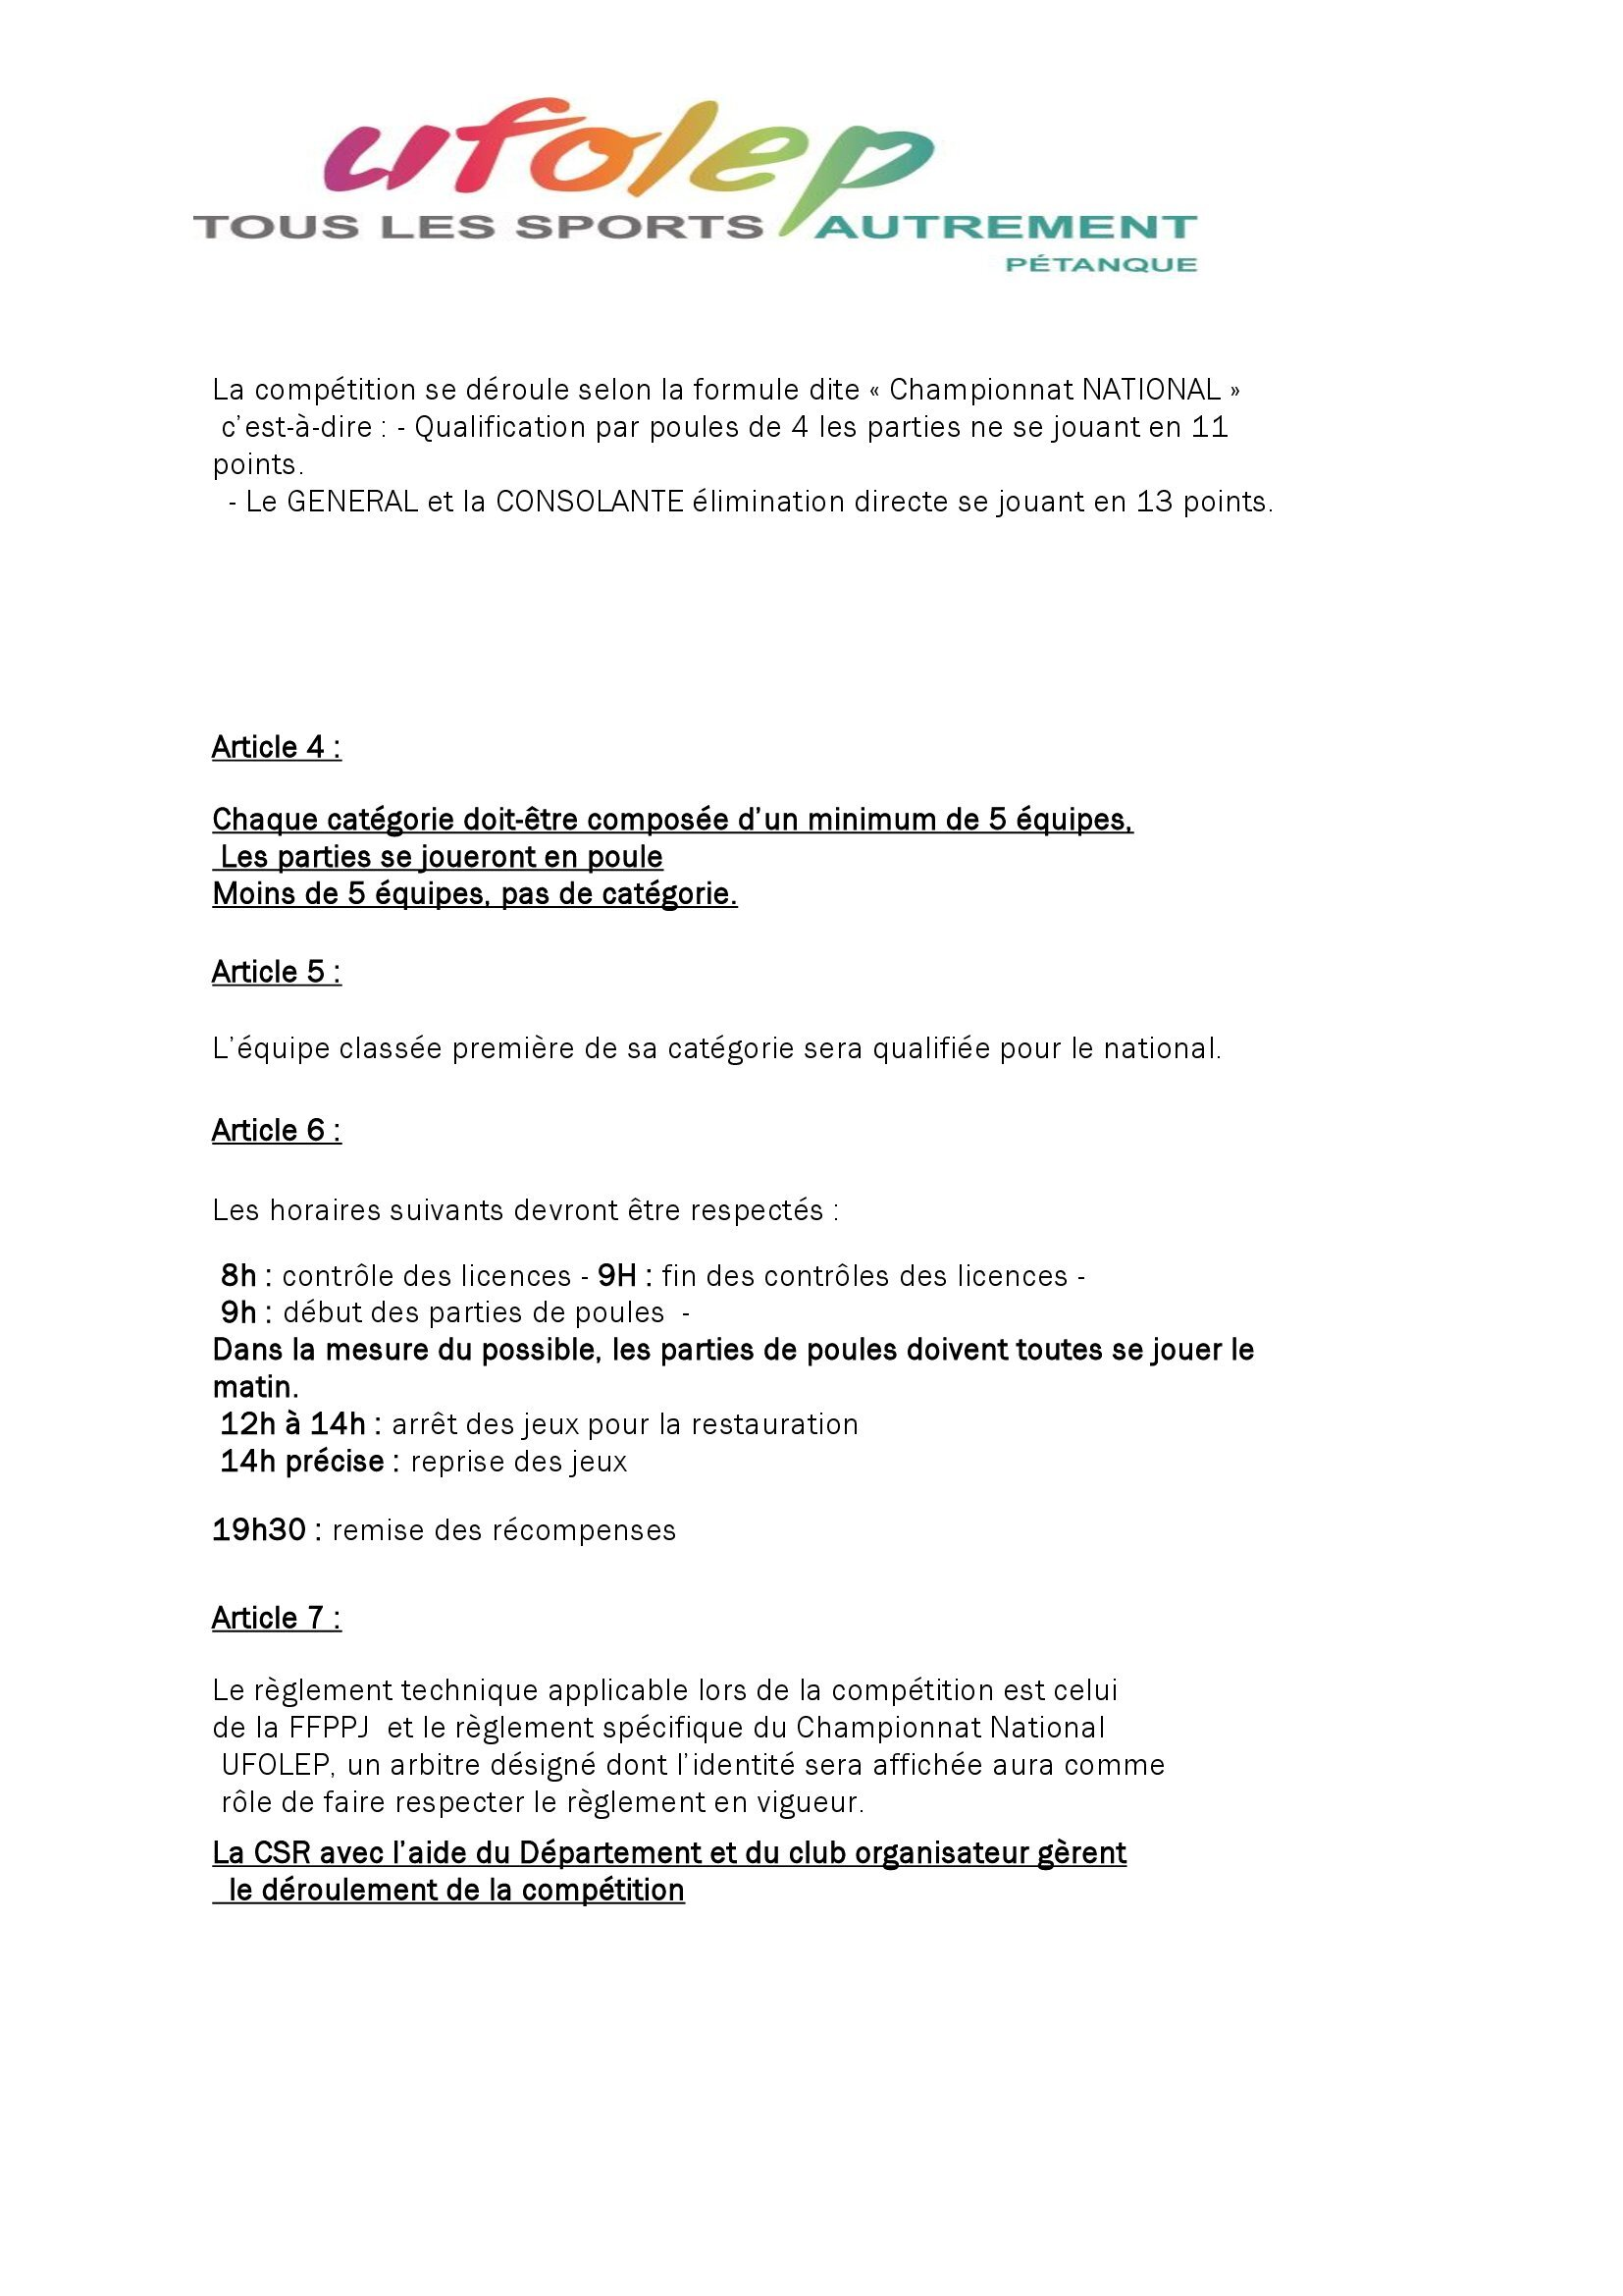

REGLEMENT 3
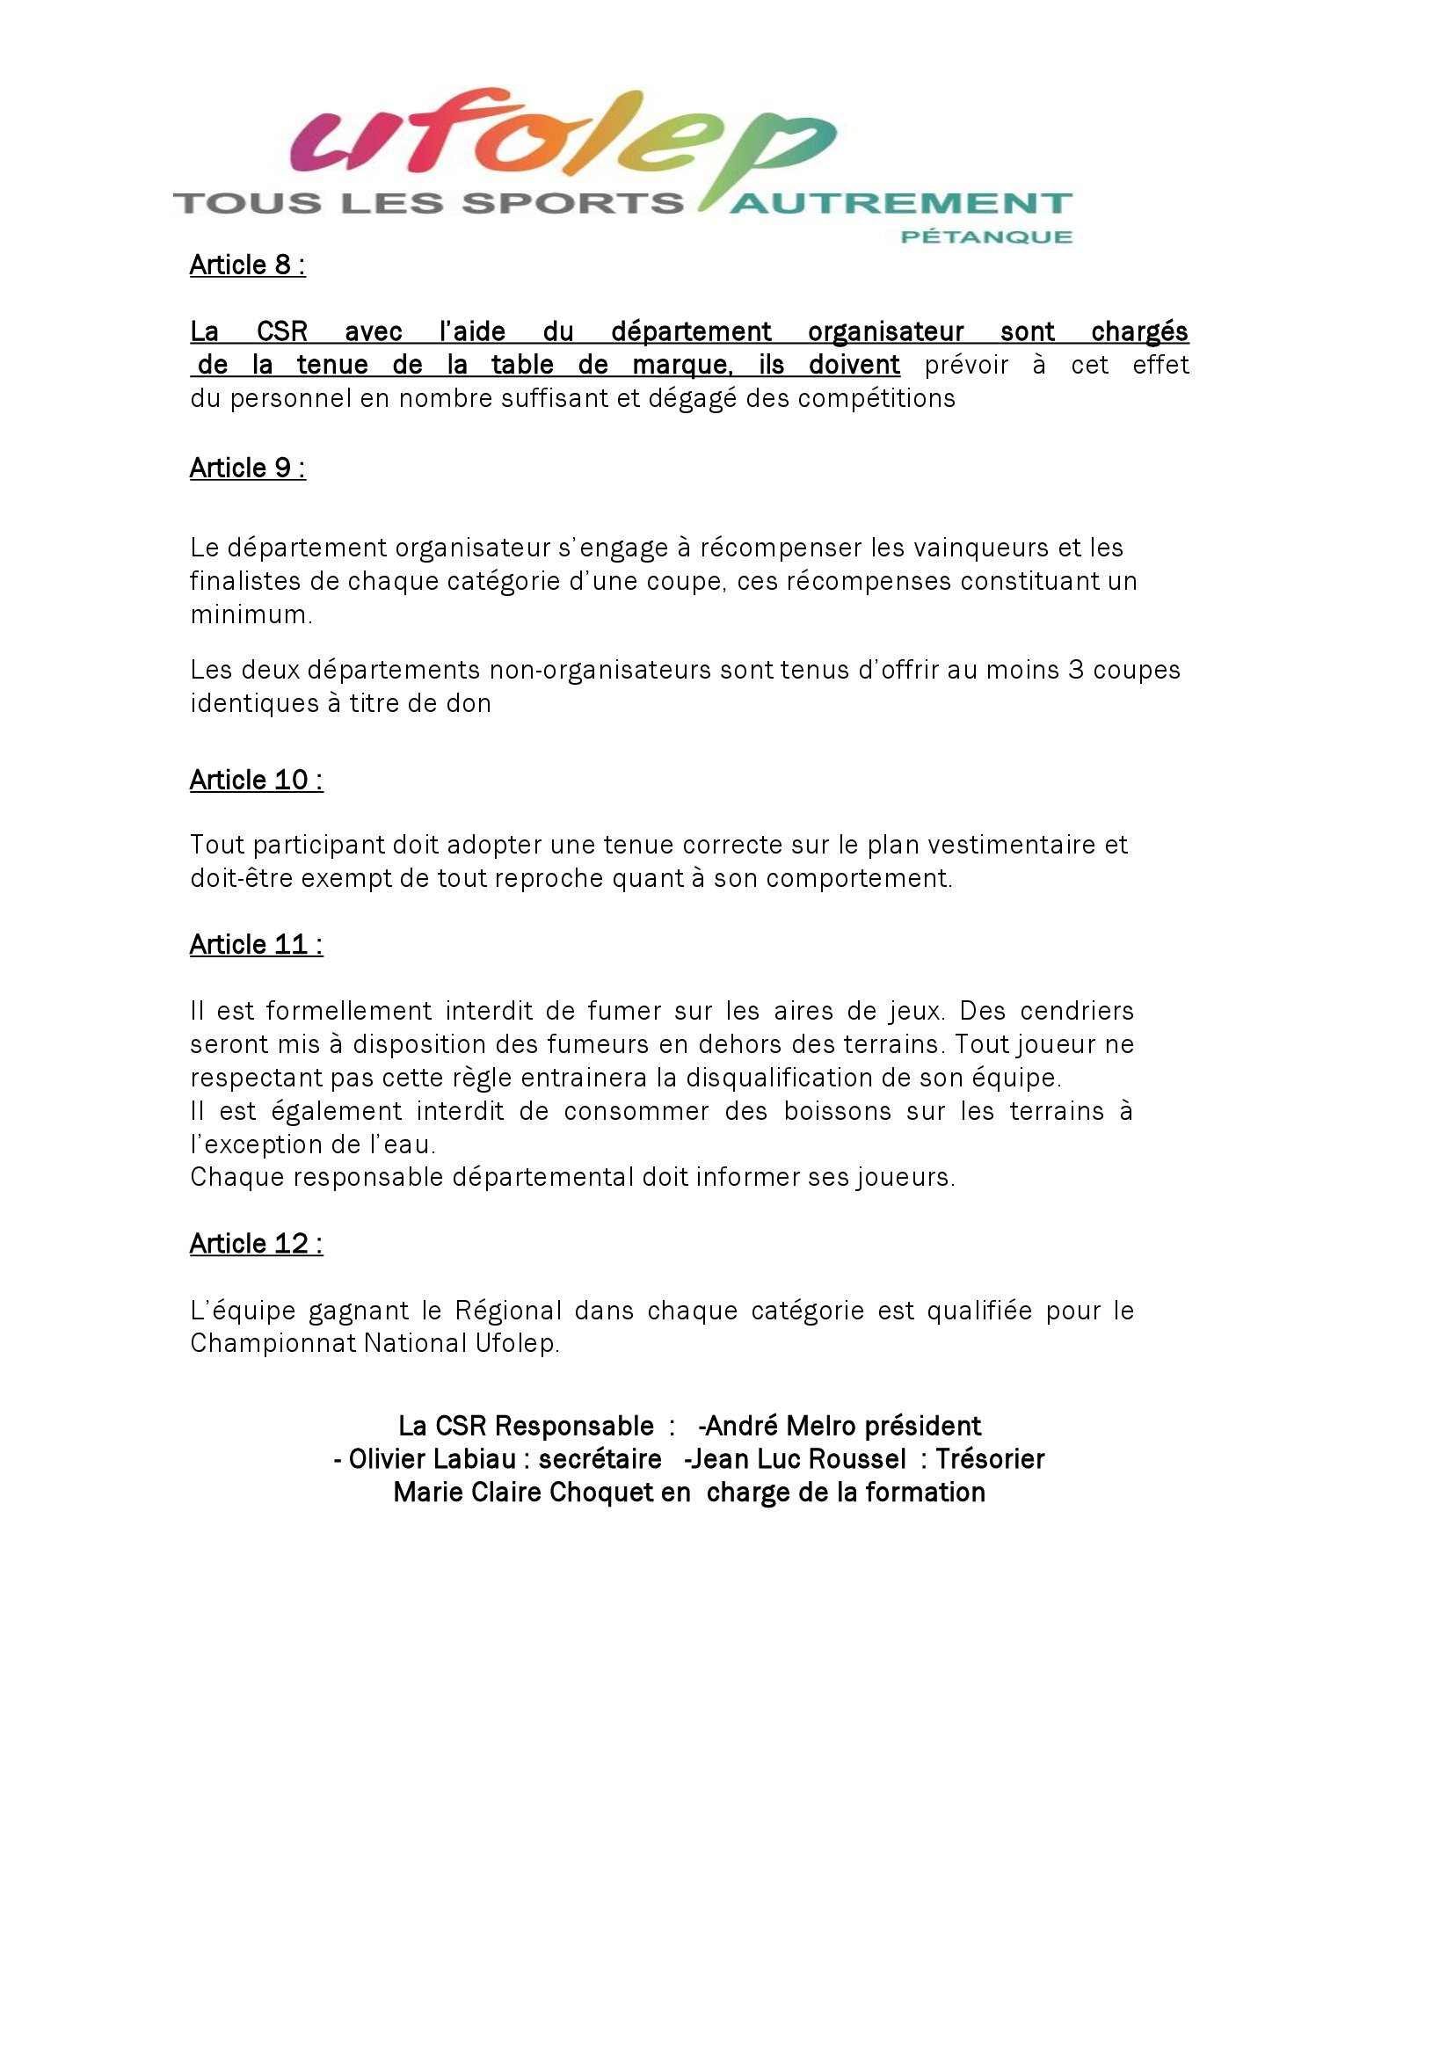

Les responsables de la CSR
Marie Claire Choquet
Olivier Labiau
Jean Luc Roussel

